Sheet1
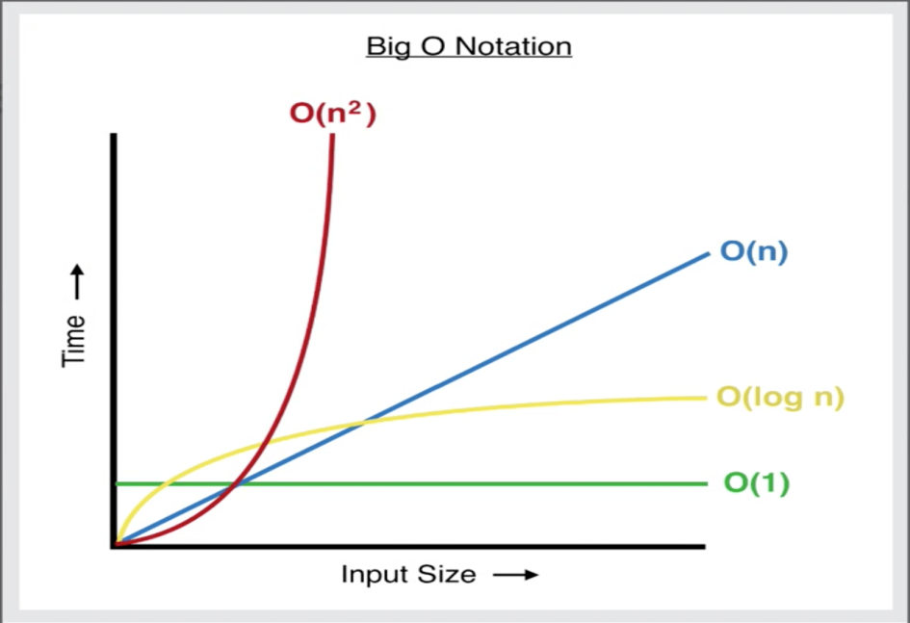
TESTE DE PERFORMANCE DO ALGORITMO

PARA N = 100 E M = 500
 | TEMPO INICIAL | TEMPO FINAL | TEMPO DE EXECUÇÃO EM MILISEG | QUANTIDADE DE OPERAÇÕES
 | 0:55:18 | 0:55:19 | 68 | 50937
 | 0:01:02 | 0:01:02 | 66 | 51231
 | 0:02:09 | 0:02:09 | 57 | 51223
 | 0:07:26 | 0:07:26 | 65 | 51216

 | MEDIA DE TEMPO: |  | 64

PARA N = 1000 E M = 5000
 | TEMPO INICIAL | TEMPO FINAL | TEMPO DE EXECUÇÃO EM MILISEG | QUANTIDADE DE OPERAÇÕES
 | 0:10:38 | 0:10:40 | 2714 | 5012127
 | 0:11:43 | 0:11:48 | 4638 | 5012287
 | 0:27:06 | 0:27:10 | 4209 | 5011013
 | 0:30:58 | 0:31:06 | 8314 | 5012817

 | MÉDIA DE TEMPO: |  | 4968.75

PARA N = 2000 E M = 6000
 | TEMPO INICIAL | TEMPO FINAL | TEMPO DE EXECUÇÃO EM MILISEG | QUANTIDADE DE OPERAÇÕES
 | 0:35:57 | 0:37:49 | 111404 | 12017631
 | 0:39:36 | 0:41:34 | 118539 | 12017683
 | 0:20:22 | 0:22:15 | 112820 | 12017085
 | 0:25:50 | 0:29:25 | 214688 | 12016127

 | MÉDIA DE TEMPO |  | 139362.75

 | N,M | TEMPO
 | 100-500 | 64.00
 | 1000-5000 | 4968.75
 | 2000-6000 | 139362.75

